Folha1
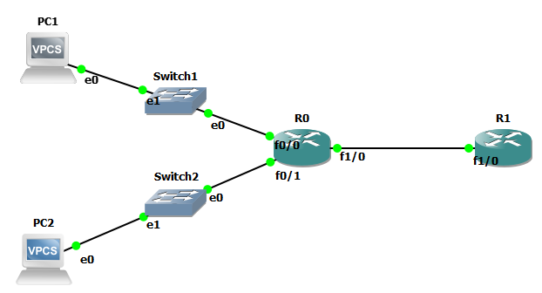
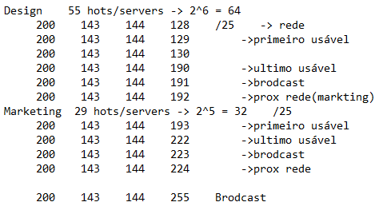
 |  | Ipv4 public (updated):

 |  | ipv4 private(Alinea c)): |  | private network R0-R1: 10.134.0.0/30 | 32-30=2 2^2= 4 hosts
 |  |  |  | 10.134.0.0/30 -> Rede
R0: | R1: |  |  | 10.134.0.1/30 -> primeiro usável
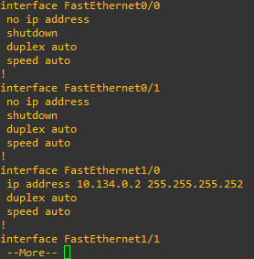
 |  |  |  | 10.134.0.2/30 -> segundo usável
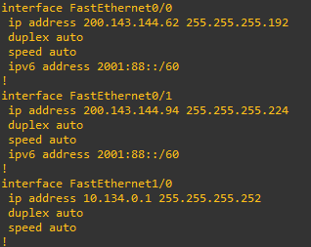
 |  |  |  | 10.134.0.3/30 -> Broadcast

 |  |  | Ipv6:

